pdf - Artikel
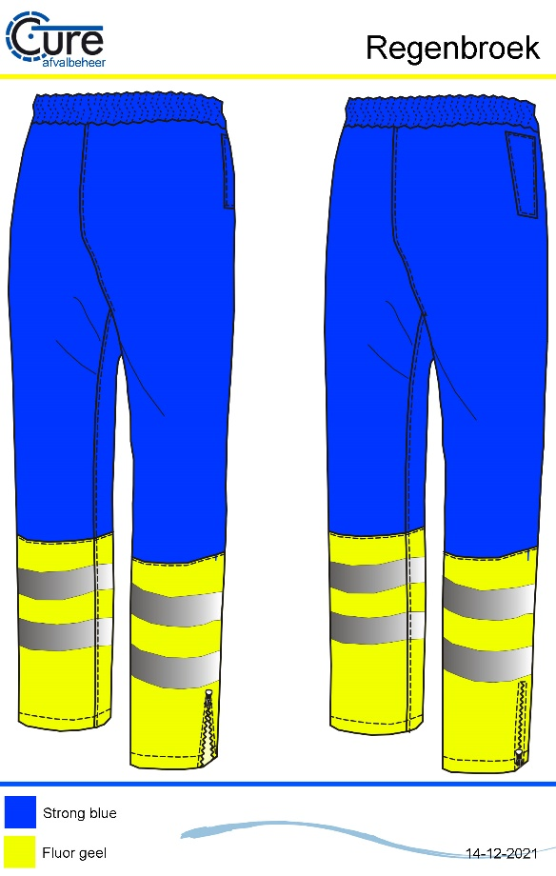
Productomschrijving
De regenbroek van Cure afvalverwerking is gebaseerd op de pasvorm van de regenbroek VKR. De regenbroek is dankzij de getapte naden volledig waterdicht. Door de elastische tailleband en de ritsen bij zoom van de broekspijpen is het aantrekken van deze broek over andere kleding zeer gemakkelijk.
De regenbroek heeft 2 doortasten op heuphoogte bij de broekzakken en voorzien van industrieel wasbare striping.

Maatvoering
XS t/m 7XL

Materiaal
Royal blue : 100% Polyester, 180gr/m2, waterdicht
Fluor geel : 100% Polyester, 200gr/m2, waterdicht
Fournituren : Side Tag & geweven merklabel
Logo's : n.v.t.

Uitvoering
Pasvorm : VKR regenbroek,
Certificering : EN 20471 klasse 1
Functie : Hoog zichtbaarheid regenbroek met elastische tailleband
Voorsluiting : n.v.t.
Reflectie : Industrieel wasbare striping
Zakken : 2 doortasten tbv steekzakken
Overig : Ritsen onderzijde van de broekspijpen zodat makkelijk de broek kan
worden aangetrokken.

EN ISO 20471 klasse 1
Waterdicht
Kleurvast

